상품제안서
옵타움 헤어용품 약산성 저자극 퍼퓸 샴푸 루시드 나잇(단품) | 상품코드: S46613

 |  |  |  |  |  |  | 02-713-8555 | www.synergygift.co.kr
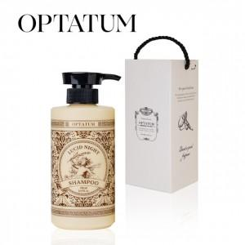 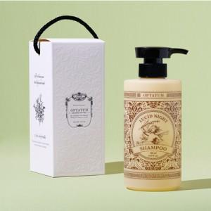

【상세/제작정보】

【인쇄/포장옵션】 | 라벨지 / 포장불가능

【공급단가】 | 수량 | 30~ | 50~ | 100~ | 300~ | 500~
*VAT별도 | 단가 | 14,180원 | 13,410원 | 12,760원 | 12,430원 | 12,210원

【상품 URL】 | https://www.synergygift.co.kr:443/src/goods_detail.php?gdno=46613

